102 新設住宅着工戸数（人口10万人当たり）
102 新設住宅着工戸数（人口10万人当たり）

 | 時点 2024(R6)年度（毎年）
 | 単位 戸 |  |  |  |  |  |  |  | 偏差値 |  | 60.5
順位 |  | 都道府県名 |  | 数 値 |  |  | 順位 | 都道府県名 |  | 数 値

 |  | 0 | 全 国 |  | 659 | 0.0 | 24 | 0 | 兵 庫 |  | 537
1 |  | 0 | 東 京 |  | 914 | 0.0 | 25 | 0 | 茨 城 |  | 535
2 |  | 0 | 熊 本 |  | 879 | 0.0 | 26 | 0 | 鹿児島 |  | 530
3 |  | 0 | 大 阪 |  | 821 | 0.0 | 27 | 0 | 岩 手 |  | 529
4 |  | 0 | 宮 城 |  | 784 | 0.0 | 28 | 0 | 長 崎 |  | 509
5 |  | 0 | 京 都 |  | 749 | 0.0 | 29 | 0 | 岡 山 |  | 501
6 |  | 0 | 福 岡 |  | 748 | 0.0 | 30 | 0 | 山 梨 |  | 496
7 |  | 0 | 愛 知 |  | 742 | 0.0 | 31 | 0 | 栃 木 |  | 487
8 |  | 0 | 神奈川 |  | 719 | 0.0 | 32 | 0 | 鳥 取 |  | 476
9 |  | 0 | 埼 玉 |  | 705 | 0.0 | 33 | 0 | 岐 阜 |  | 474
9 |  | ◎ | 千 葉 |  | 705 | 0.0 | 34 | 0 | 三 重 |  | 470
11 |  | 0 | 沖 縄 |  | 678 | 0.0 | 35 | 0 | 福 井 |  | 466
12 |  | 0 | 滋 賀 |  | 667 | 0.0 | 36 | 0 | 山 口 |  | 460
13 |  | 0 | 広 島 |  | 606 | 0.0 | 37 | 0 | 山 形 |  | 458
14 |  | 0 | 北海道 |  | 600 | 0.0 | 38 | 0 | 福 島 |  | 448
15 |  | 0 | 富 山 |  | 594 | 0.0 | 39 | 0 | 奈 良 |  | 447
16 |  | 0 | 宮 崎 |  | 591 | 0.0 | 40 | 0 | 島 根 |  | 433
17 |  | 0 | 佐 賀 |  | 582 | 0.0 | 41 | 0 | 愛 媛 |  | 429
18 |  | 0 | 大 分 |  | 576 | 0.0 | 42 | 0 | 新 潟 |  | 426
19 |  | 0 | 長 野 |  | 566 | 0.0 | 43 | 0 | 和歌山 |  | 424
20 |  | 0 | 群 馬 |  | 557 | 0.0 | 44 | 0 | 徳 島 |  | 399
20 |  | 0 | 石 川 |  | 557 | 0.0 | 45 | 0 | 青 森 |  | 378
22 |  | 0 | 静 岡 |  | 547 | 0.0 | 46 | 0 | 秋 田 |  | 342
新設住宅着工戸数 （人口10万人当たり）
北海道 | 600
青 森 | 378
岩 手 | 529
宮 城 | 784
秋 田 | 342
山 形 | 458
福 島 | 448
茨 城 | 535
栃 木 | 487
群 馬 | 557
埼 玉 | 705
千 葉 | 705
東 京 | 914
神奈川 | 719
新 潟 | 426
富 山 | 594
石 川 | 557
福 井 | 466
山 梨 | 496
長 野 | 566
岐 阜 | 474
静 岡 | 547
愛 知 | 742
三 重 | 470
滋 賀 | 667
京 都 | 749
大 阪 | 821
兵 庫 | 537
奈 良 | 447
和歌山 | 424
鳥 取 | 476
島 根 | 433
岡 山 | 501
広 島 | 606
山 口 | 460
徳 島 | 399
香 川 | 538
愛 媛 | 429
高 知 | 322
福 岡 | 748
佐 賀 | 582
長 崎 | 509
熊 本 | 879
大 分 | 576
宮 崎 | 591
鹿児島 | 530
沖 縄 | 678
23 |  | 0 | 香 川 |  | 538 | 0.0 | 47 | 0 | 高 知 |  | 322

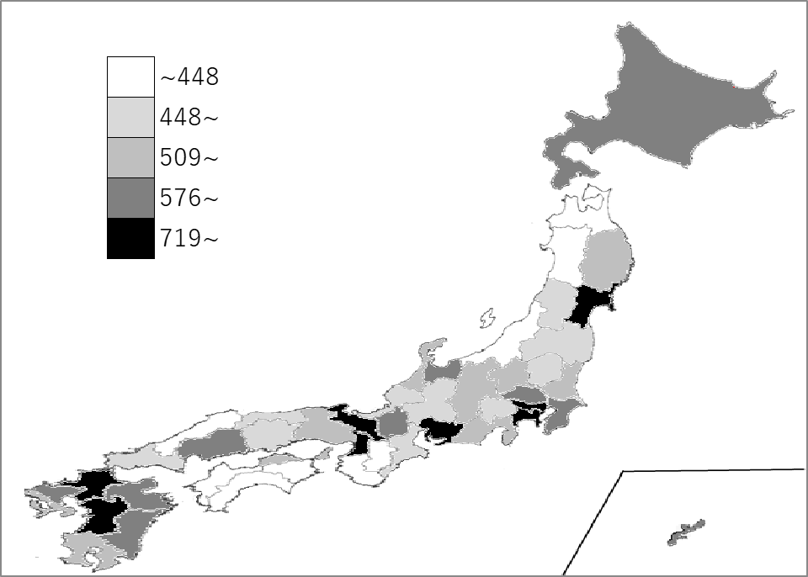
千葉県の推移
令和2年度 | 686 | 6
令和3年度 | 732 | 7
令和4年度 | 759 | 7
令和5年度 | 693 | 8
令和6年度 | 705 | 9

《備 考》 ・資料出所 国土交通省「建築着工統計調査報告」 ・参 考 千葉県の新設住宅着工戸数は、44,085戸で6位。 （内訳：持家9,737戸、貸家 18,855戸、給与住宅 507戸、分譲住宅 14,986戸） 全国は、816,388戸。

